画面詳細
プロジェクト名 |  |  | システム名 |  | 画面レイアウト設計書 |  |  |  |  |  |  | 作成者 |  | 作成日 |  | 更新者 |  | 更新日
体験型Java研修 |  |  | LMS学習管理システム |  | 契約確認画面 |  |  |  |  |  |  | 堀井 |  | 2023-10-24

 | 画面イメージ
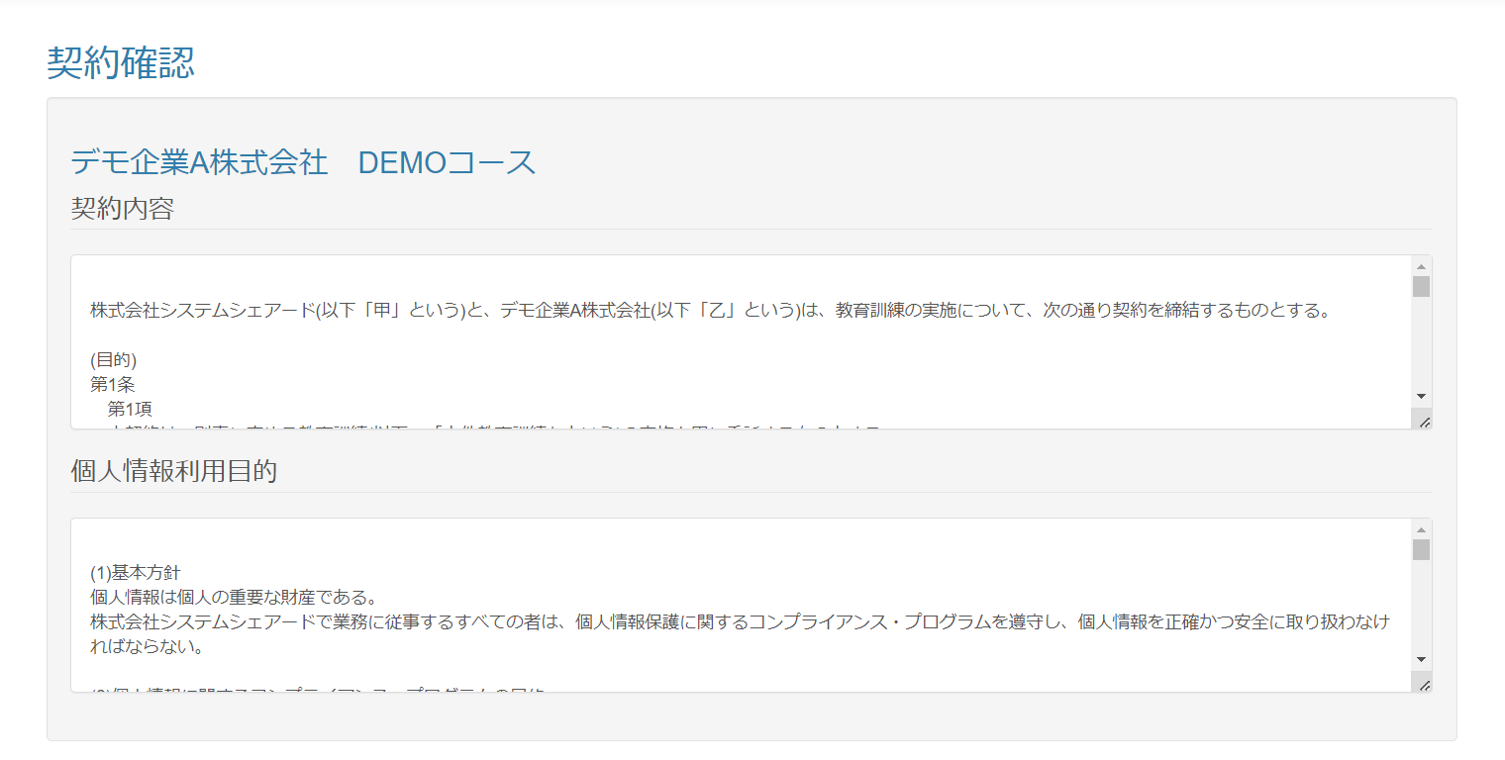

 | 画面表示項目
 | No | 項目名 |  | データ元 |  |  |  |  | 備考 |  |  |  |  |  |  |  | 権限ごとの 表示可否
 |  |  |  | テーブル名 |  |  | フィールド |  |  |  |  |  |  |  |  |  | 受 | 講 | 企 | 管 | 育
 | 1 | タイトル |  | - |  |  | - |  | 「契約確認」 |  |  |  |  |  |  |  | - | - | ○ | ○
 | 2 | 企業名 |  | m_company |  |  | company_name |  |  |  |  |  |  |  |  |  | - | - | ○ | ○
 | 3 | コース名 |  | m_course |  |  | course_name |  |  |  |  |  |  |  |  |  | - | - | ○ | ○
 | 契約内容
 | 4 | 契約内容 |  | m_agreement |  |  | agreement_content |  | Bootstrapパネル形式。縦スクロールあり。改行をそのまま表示。自動折り返しあり。 |  |  |  |  |  |  |  | - | - | ○ | ○
 | 個人情報利用目的
 | 5 | 個人情報利用目的 |  | m_agreement |  |  | personal_information_purpose |  | Bootstrapパネル形式。縦スクロールあり。改行をそのまま表示。自動折り返しあり。 |  |  |  |  |  |  |  | - | - | ○ | ○

 | 入力パラメータ
 | No | 項目名 |  | 物理名 |  | コントロール |  | FORMクラスの入力チェック |  |  |  |  | 送信 方法 |  | 備考
 |  |  |  |  |  |  |  | 必須 | 桁数 | 最大値 | 最小値 | その他
 | なし
 | 1 | なし |  |  |  |  |  | - | - | - | - | -

